上料扫码MC协议通讯
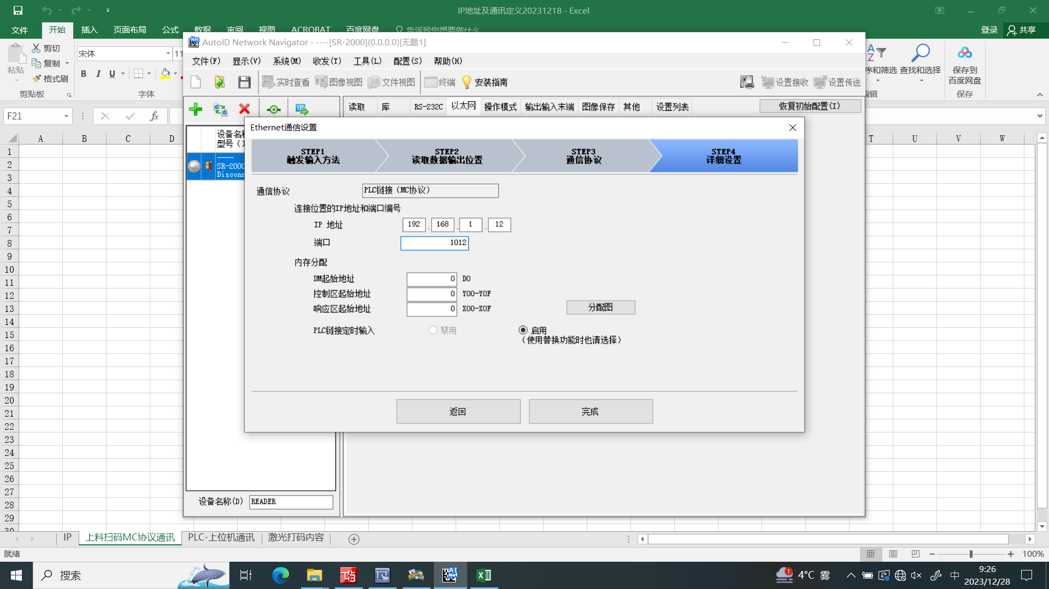
MC协议数据链接
序号 | 设备名称 | PLC |  | 方向 | SR2000扫码仪 | IP地址分配
1 | 基恩士二维码读码器_上料 | Y1000(5点) |  |  |  | 192.168.1.12
 |  | Y1000 | 触发
 |  | Y1001 | 数据写入处理方式
 |  | Y1002 | 握手处理允许数据写入
 |  | Y1003 | BLOAD要求
 |  | Y1004 | BLOAD完成清除
 |  | X1000(8点)
 |  | X1000 | PLC发输入响应区域
 |  | X1001 | 保留区域
 |  | X1002 | 握手处理数据写入要求
 |  | X1003 | 握手处理数据写入完成
 |  | X1004 | 实时处理正在写入数据
 |  | X1005 | BLOAD响应
 |  | X1006 | BLOAD完成
 |  | X1007 | BLOAD失败
 |  | D2000-D2099 |  |  | 扫码内容预计(100字）
 |  | D2000 | 库编号/BLOAD文件编号
 |  | D2001 | 保留区域
 |  | D2002 | 输出数据位数
 |  | D2003 | 数据写入处理次数
 |  | D2004 | 输出数据第1、2位
 |  | D2005 | 输出数据第3、4位
 |  | …
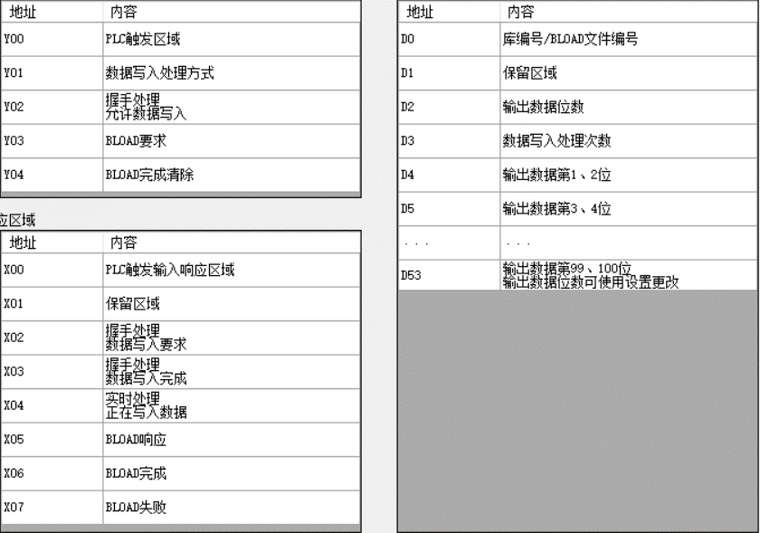
 |  | D2053 | 输出数据第99、100位

激光打码内容
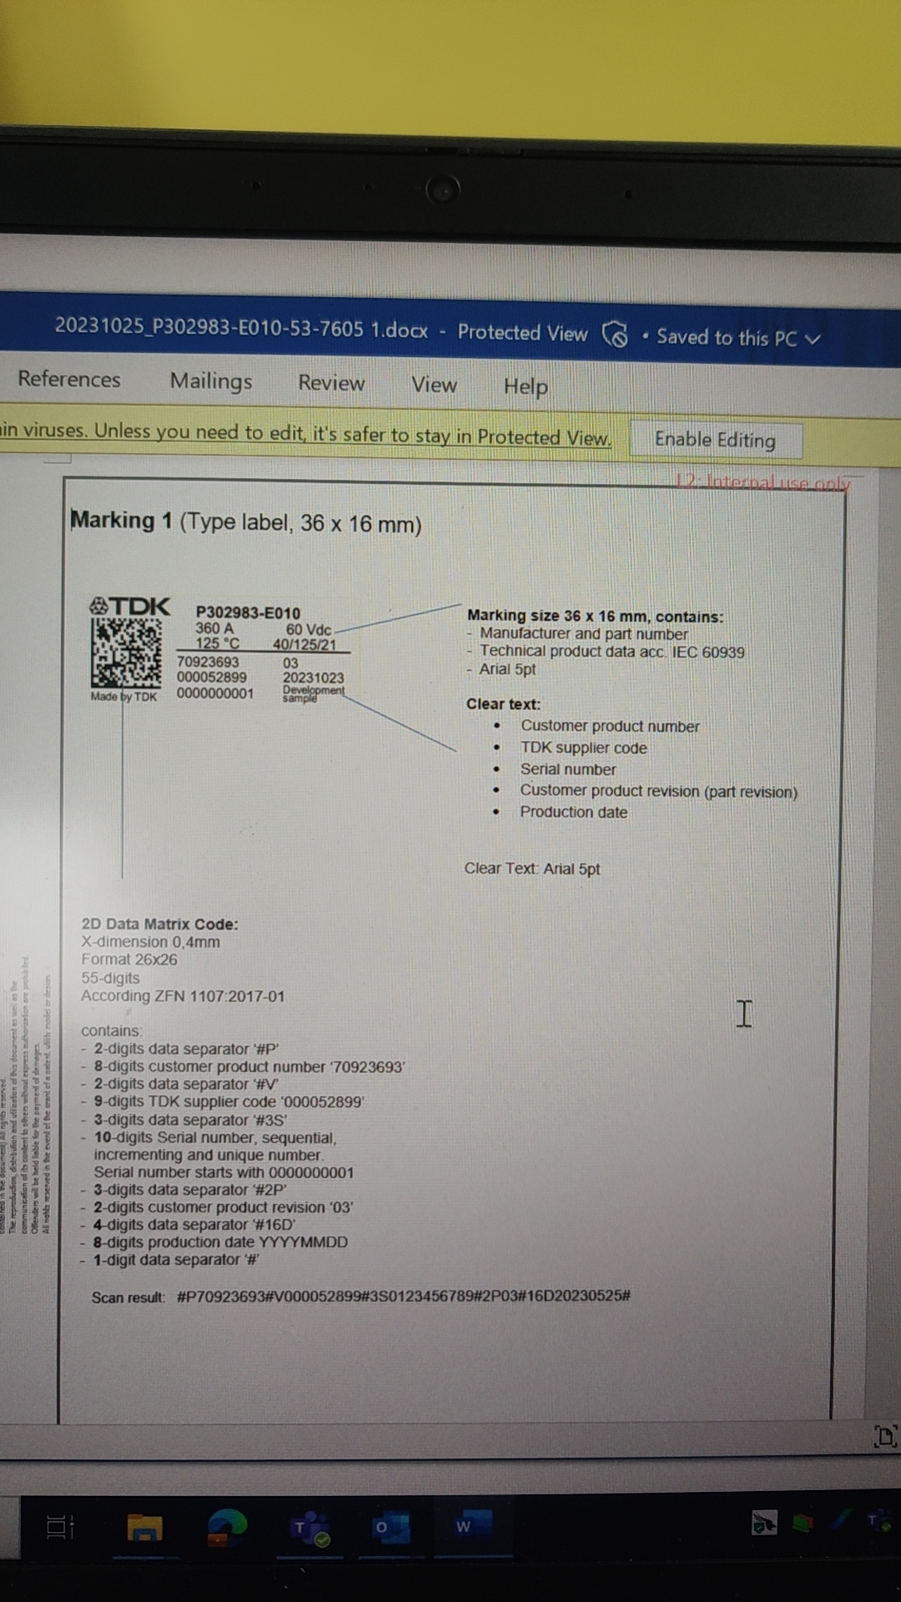

变化的

